Аркуш2
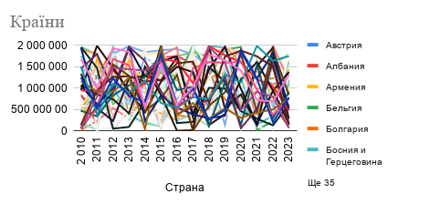
МІнімальне значення |  |  | Максимальне значення
ВВП ($) | Населення | ВВП_ДН | ВВП ($) | Населення | ВВП_ДН
401,295,996 | 7,456,949 | 8.409 | 1,705,862,339 | 47,721,065 | 140.075
85,522,428 | 2,413,012 | 2.077 | 1,752,197,575 | 49,952,569 | 259.786
60,895,327 | 3,800,528 | 1.948 | 1,687,217,321 | 36,556,754 | 275.042
20,333,761 | 20,281,246 | 0.860 | 1,999,556,299 | 47,100,461 | 63.317
315,754,054 | 2,487,931 | 7.922 | 1,903,788,785 | 47,893,950 | 273.675
110,299,321 | 1,711,793 | 3.350 | 1,986,871,600 | 48,381,582 | 1,134.492
139,913,406 | 3,275,446 | 3.025 | 1,976,748,484 | 46,616,919 | 561.919
20,678,924 | 1,846,697 | 0.546 | 1,990,486,874 | 46,158,579 | 1,055.791
642,447,689 | 4,653,150 | 14.090 | 1,653,104,745 | 48,272,636 | 250.509
126,355,329 | 7,002,674 | 9.614 | 1,966,778,858 | 48,995,291 | 253.312
37,303,394 | 1,689,025 | 6.732 | 1,956,463,202 | 42,040,602 | 116.828
45,755,125 | 1,904,987 | 1.823 | 1,983,649,585 | 49,687,703 | 641.298
62,868,348 | 10,485,497 | 1.373 | 1,884,759,058 | 49,125,075 | 122.540
181,102,461 | 10,161,219 | 4.203 | 1,888,346,045 | 49,691,955 | 155.844
290,597,682 | 2,652,261 | 6.726 | 1,854,780,482 | 43,202,167 | 699.320
14,754,704 | 4,157,230 | 0.362 | 1,817,738,922 | 47,379,944 | 381.664
308,260,582 | 1,490,333 | 14.064 | 1,957,457,788 | 43,714,230 | 486.690
151,883,514 | 17,897,091 | 3.495 | 1,668,981,675 | 49,274,562 | 51.881
30,195,438 | 1,070,248 | 2.788 | 1,977,700,603 | 47,277,811 | 590.911
123,433,540 | 1,979,818 | 6.465 | 1,773,410,206 | 49,259,921 | 635.434
92,529,607 | 2,407,586 | 4.606 | 1,830,291,100 | 46,654,586 | 754.145
48,259,934 | 10,796,147 | 1.009 | 1,982,908,609 | 48,999,193 | 151.371
...

